Relatórios
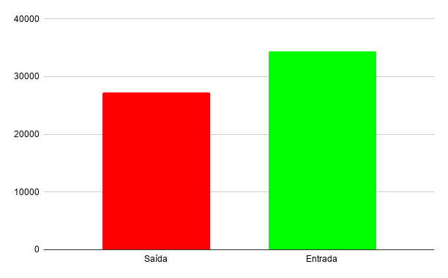
 | Relatório Anual de Gastos
Categoria | Janeiro | Fevereiro | Março | Abril | Maio | Junho | Julho | Agosto | Setembro | Outubro | Novembro | Dezembro | Total no ano
Alimentação | R$ 0.00 | R$ 0.00 | R$ 0.00 | R$ 0.00 | R$ 0.00 | R$ 0.00 | R$ 0.00 | R$ 0.00 | R$ 0.00 | R$ 0.00 | R$ 0.00 | R$ 0.00 | R$ 0.00
Transporte | R$ 0.00 | R$ 0.00 | R$ 0.00 | R$ 0.00 | R$ 0.00 | R$ 0.00 | R$ 0.00 | R$ 0.00 | R$ 0.00 | R$ 0.00 | R$ 0.00 | R$ 0.00 | R$ 0.00
Saúde | R$ 0.00 | R$ 0.00 | R$ 0.00 | R$ 0.00 | R$ 0.00 | R$ 0.00 | R$ 0.00 | R$ 0.00 | R$ 0.00 | R$ 0.00 | R$ 0.00 | R$ 0.00 | R$ 0.00
Lazer | R$ 0.00 | R$ 0.00 | R$ 0.00 | R$ 0.00 | R$ 0.00 | R$ 0.00 | R$ 0.00 | R$ 0.00 | R$ 0.00 | R$ 0.00 | R$ 0.00 | R$ 0.00 | R$ 0.00
Livros | R$ 0.00 | R$ 0.00 | R$ 0.00 | R$ 0.00 | R$ 0.00 | R$ 0.00 | R$ 0.00 | R$ 0.00 | R$ 0.00 | R$ 0.00 | R$ 0.00 | R$ 0.00 | R$ 0.00
Contas vó | R$ 0.00 | R$ 0.00 | R$ 0.00 | R$ 0.00 | R$ 0.00 | R$ 0.00 | R$ 0.00 | R$ 0.00 | R$ 0.00 | R$ 0.00 | R$ 0.00 | R$ 0.00 | R$ 0.00
Investimento | R$ 0.00 | R$ 0.00 | R$ 0.00 | R$ 0.00 | R$ 0.00 | R$ 0.00 | R$ 0.00 | R$ 0.00 | R$ 0.00 | R$ 0.00 | R$ 0.00 | R$ 0.00 | R$ 0.00
Cartão de crédito | R$ 0.00 | R$ 0.00 | R$ 0.00 | R$ 0.00 | R$ 0.00 | R$ 0.00 | R$ 0.00 | R$ 0.00 | R$ 0.00 | R$ 0.00 | R$ 0.00 | R$ 0.00 | R$ 0.00
Celular | R$ 0.00 | R$ 0.00 | R$ 0.00 | R$ 0.00 | R$ 0.00 | R$ 0.00 | R$ 0.00 | R$ 0.00 | R$ 0.00 | R$ 0.00 | R$ 0.00 | R$ 0.00 | R$ 0.00
Alimentação | R$ 0.00 | R$ 0.00 | R$ 0.00 | R$ 0.00 | R$ 0.00 | R$ 0.00 | R$ 0.00 | R$ 0.00 | R$ 0.00 | R$ 0.00 | R$ 0.00 | R$ 0.00 | R$ 0.00
Reforma casa | R$ 0.00 | R$ 0.00 | R$ 0.00 | R$ 0.00 | R$ 0.00 | R$ 0.00 | R$ 0.00 | R$ 0.00 | R$ 0.00 | R$ 0.00 | R$ 0.00 | R$ 0.00 | R$ 0.00
Reservas | R$ 0.00 | R$ 0.00 | R$ 0.00 | R$ 0.00 | R$ 0.00 | R$ 0.00 | R$ 0.00 | R$ 0.00 | R$ 0.00 | R$ 0.00 | R$ 0.00 | R$ 0.00 | R$ 0.00

